캐릭터 상세 설정
 | 캐릭터 상세 설정

이름 | 셰르파 |  | 성별 / 나이 | 120 |  | 참고 이미지

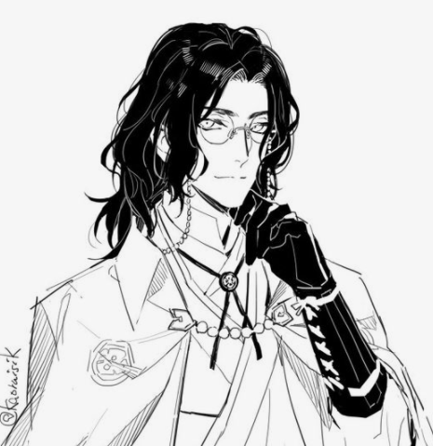
성격 | 탐구심이 강하고 허당기가 있다. 가끔 번역체를 쓴다. 편견이 없고 뭐든 스펀지 처럼 받아들인다.

말버릇 (상호작용) | 평상 시 | "이곳은 신기한 것 투성이군요!" "외국인 같다구요? 그게뭐죠?" "Είσαι σωσίβιος(생명의 은인이시군요?!)"

 | 희 | 추후 업데이트 예정

 | 노 | 추후 업데이트 예정

 | 애 | 추후 업데이트 예정

 | 락 | 추후 업데이트 예정

종족 | 테라인 |  | 직업 | 테라 마법 제1지부 연금술원

역할 | 캠프장의 길잡이 |  | 소속 | 테라

관계도 | 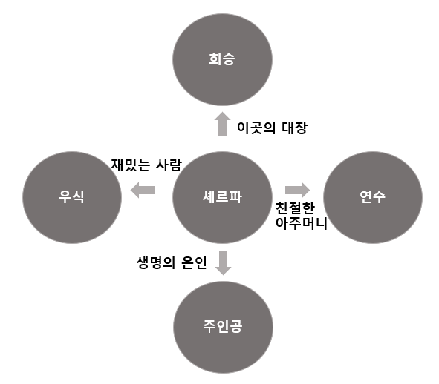

 |  |  |  |  | 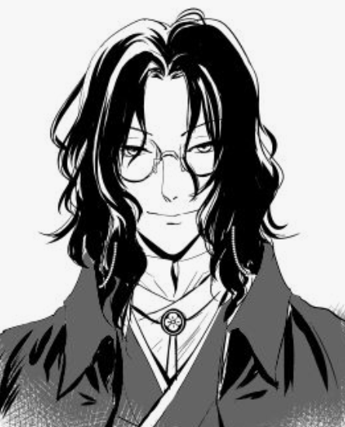

무기 | 무기를 가지고 있지 않다.

과거/역사 | 셰르파는 언제나 알고자하는 욕망이 가득했다. 무엇이든 직접 눈으로 보고 만져봐야 직성이 풀렸으며, 모르는게 있다면 오랜 시간이 걸려도 집요하게 그것만을 연구했다. 연금술을 하지 않을때는 하늘의 천체를 바라보며 본인이 모르는 미지의 세계의 대한 호기심을 가졌었고, 생각을 멈추지 않았다. 그러던 어느 날 영문도 모르게 연금술사들이 하나 둘 지하의 깊은 학회에서 나오지않고 연구에만 몰두 하는 모습을 보며 의문을 가졌지만, 상부의 명령으로 인해 셰르파 또한 학회에서 계속되는 몬스터 연구에 매진하게 된다. 그렇게 10년 째에 연구 성과를 왕성에 알리려 세상 밖으로 나가지만, 그때 왕성에 도착할 무렵 셰르파는 이상한 기운이 감돌고 있는 몬스터의 습격을 받게 되고 전투마법으로 약간의 방어를 하지만, 정신을 잃어버린다. 몇일이 지났을지 모를 그때 눈을 떠보니 캠프장이었다.

기획의도 | 초기 PD의 시나리오 스케치 부분에서 탄생한 캐릭터이며, 스토리의 서브 조력자 역할이다. -> 셰르파 캐릭터로 인해 이세계와 지구의 접점이 일어나고 스토리진행에 중첩적인 역할을 하며 서브 퀘스트 등에선 병맛 요소를 첨가하는 등의 감초같은 위치에 있다.

캐릭터 외형 설정
 | 캐릭터 외형 설정

머리 형태 |  | 목까지 내려오는 장발/곱슬기가 있다. |  |  | 참고 이미지
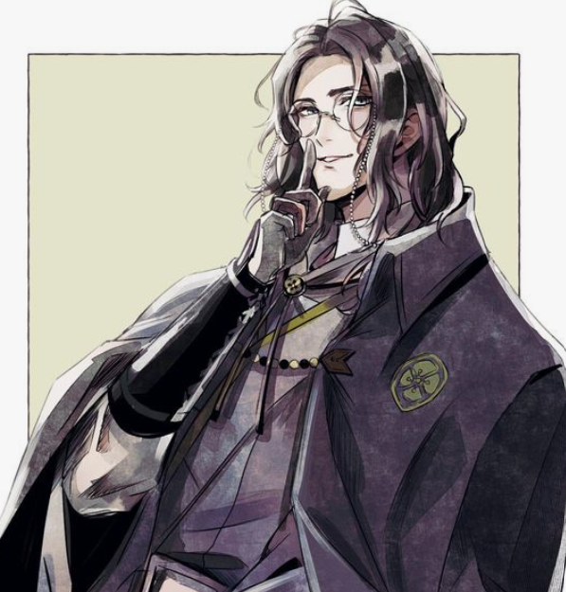

머리 색상 |  | 옅은 금발

얼굴 형태 |  | 전체적으로 훌륭한 미남형 얼굴이며, 눈매가 날카로워 사나운 인상이다.

피부 |  | 핏줄이 보일듯 하얀 피부에 잡티가 하나도없이 매끈하다.

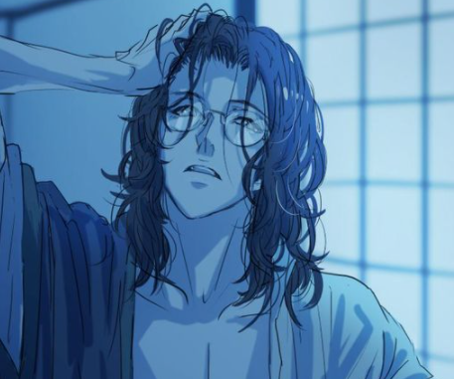

키 / 무게 |  | 195/75 | 체형 | 전체적으로 아주 큰 키에 마른 체형이다. / 테라에선 평균 체형이다.

착용 의상 |  | 양복에 케이프를 입고다닌다.

좋아하는 것 |  | 테라까르소베뇽(테라산 와인), 쥐구이

